Sheet1
电机直径（mm） | 电机高度（mm） | 负载质量（KG) | 负载直径（mm) | 负载材料 | 工作电压（V） | 加速时间（S） | 加速范围（π） | 加速转速（r) | 工作转速（r) | 参考时间（s) | 转动惯量（kg*m2) | 加速力矩（N*M)
≤40 | 25~30 | 0.072 | 80 | 组件 | 5~12V | 0.1 | 6.2831853072 | 500 | 1200~6000 | 60 | 0.000061225 | 0.0051020833333

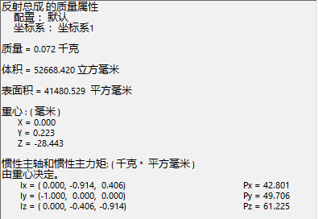

 | 转动惯量计算数据

